Vòng lặp
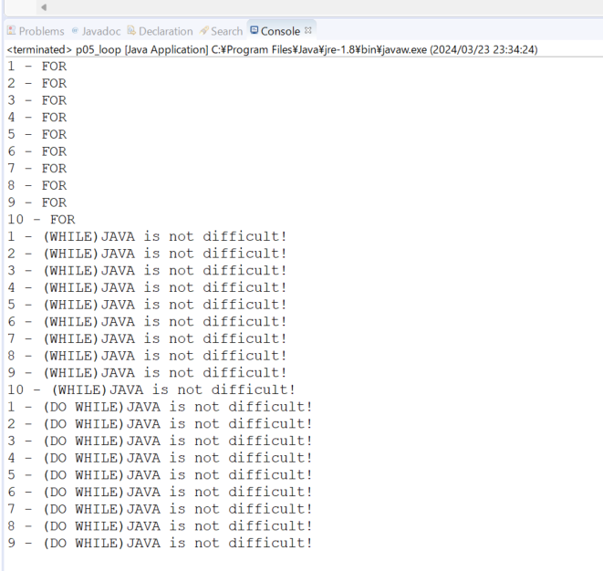
java_training
 | src
 |  | ph1_basic
 |  |  | p01_introduce.java
 |  |  | p02_variable.java
 |  |  | p03_operator.java
 |  |  | p04_condition.java
 |  |  | p05_loop.java |  | → | new

java\java_training\src\ph1_basic\p05_loop.java
package ph1_basic;

public class p05_loop {
 | public static void main(String[] args) {
 |  | // FOR
 |  | for(int i = 1; i <= 10; i++){
 |  |  | System.out.println(i + " - FOR");
 |  | }

 |  | // WHILE
 |  | int j = 1;
 |  | while(j <= 10){ |  |  |  |  | → | Điều kiện dừng của vòng lặp
 |  |  | System.out.println(j + " - (WHILE)JAVA is not difficult!");
 |  |  | j++;
 |  | }

 |  | // DO WHILE
 |  | int k = 1;
 |  | do { |  |  |  |  | → | So với vòng lặp for và while thì cần lưu ý là vòng lặp do - while:
 |  |  | System.out.println(k + " - (DO WHILE)JAVA is not difficult!"); |  |  |  |  |  | Thực hiện nội dung trong vòng lặp trước sau đó mới kiểm tra điều kiện
 |  |  | k++; | // k11 |  |  |  |  | Thực hiện ít nhất 1 lần câu lệnh nằm trong vòng lặp đó
 |  | } while (k < 10); |  |  |  |  | → | Điều kiện dừng của vòng lặp
 | }
}

Thực thi

